Bewertung Ablaufzeit
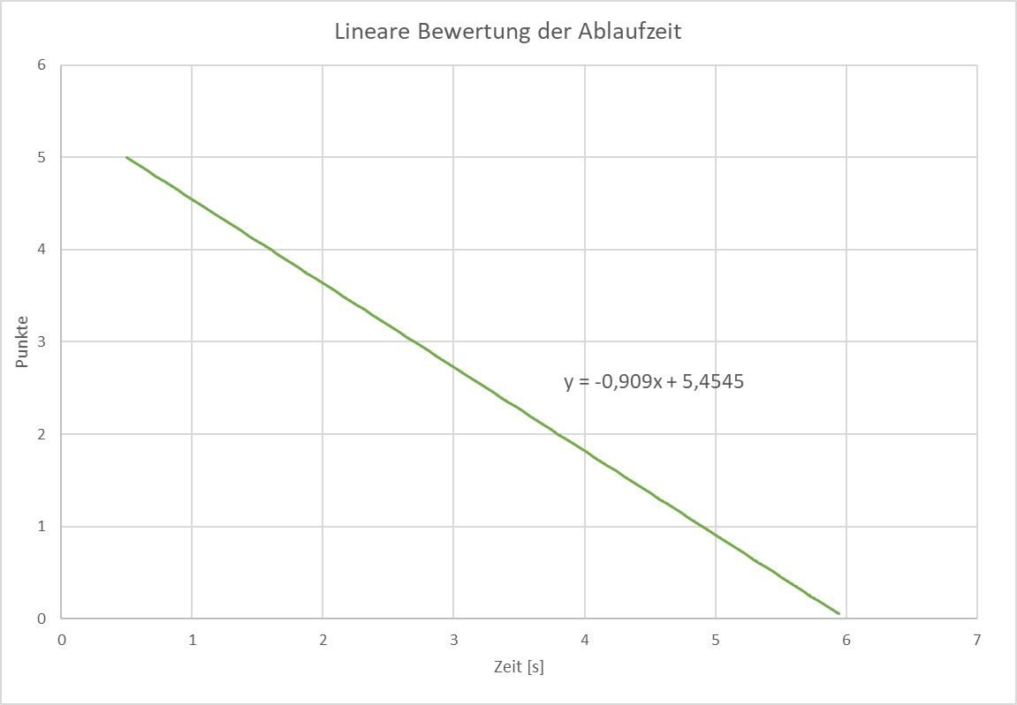
Lineare Auswertung der Ablaufzeit

Annahmen:

Die minimale Ablaufzeit liegt bei 0,5 Sekunden und erhält 5 Bewertungspunkte

Die maximale Ablaufzeit liegt bei 6 Sekunden und erhält 0 Punkt

Daraus ergibt sich eine Berwertungsgerade y = -0,909 * t + 5,4545

y entspricht den Bewertungspunkten und t entspricht der Ablaufzeit

Bei Werten < 0,5 Sekunden wird die maximale Punktzahl von 5 überschritten

Bei Werten > 6 Sekunden wird mit 0 Punkte bewertet (keine negativen Bewertungspunkte)

